zadanie
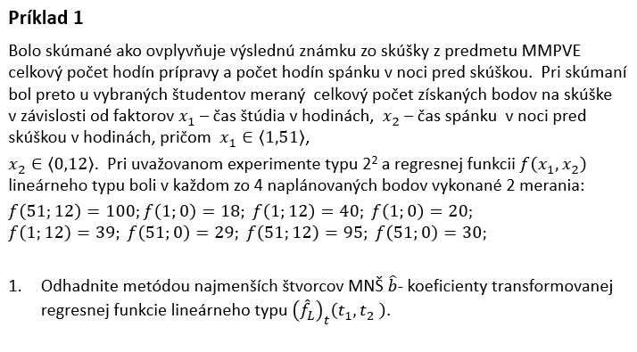

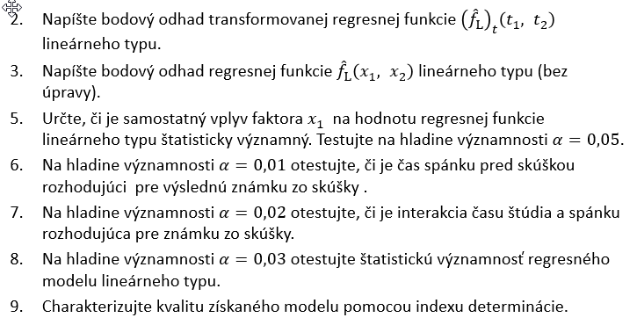
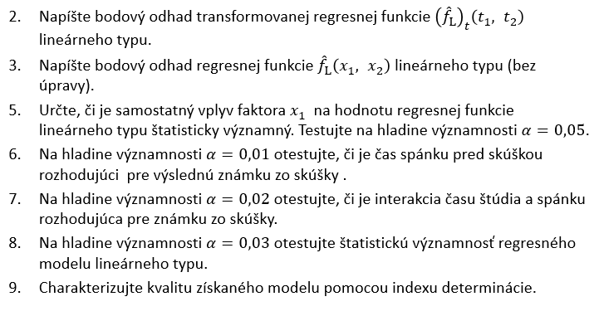

LOF+test krivosti
 | t1 | t2 | t1*t2 | Y | PE | dfPE
I | -1 | -1 | 1 | 18 | 2 | 1
 | -1 | -1 | 1 | 20
II | -1 | 1 | -1 | 40 | 0.5 | 1
 | -1 | 1 | -1 | 39
III | 1 | -1 | -1 | 29 | 0.5 | 1
 | 1 | -1 | -1 | 30
IV | 1 | 1 | 1 | 100 | 12.5 | 1
 | 1 | 1 | 1 | 95
CB | 0 | 0 | 0 | 46 | 8 | 2
 | 0 | 0 | 0 | 50
 | 0 | 0 | 0 | 48
 |  |  |  |  | 23.5 | 6
α = 0,05
Test Lack of fit |  |  | SSE=SSLF+SSPE - rozpisujeme riadok 28
SUMMARY OUTPUT - regresna analyza musela byt spustena opätovne, pretoze musime zapocitat aj merania v CB

Regression Statistics
Multiple R | 0.99802616535
R Square | 0.99605622672
Adjusted R Square | 0.99436603817
Standard Error | 2.0445524706
Observations | 11

ANOVA
 | df | SS | MS | F | Significance F | F krit |  | H0:SSLF=SSPE ><H1:SSLF>SSPE |  |  | alebo zapis v tvare | H0: No LOF >< H1:LOF
Regression | 3 | 7390.375 | 2463.4583333 | 589.3166343 | 8.9546108231E-09 |  |  | F0= | 1.4709864603 | nepatri do W, preto H0 nezamietame
Residual | 7 | 29.261363636 | 4.1801948052 |  |  |  |  | F kv 1,6(0,95)= | 5.9873776073 | t.j. W=(5,99;nekonecno)
LF | 1 | 5.7613636364 | 5.7613636364 | 1.4709864603 | 0.27077051476 | 5.9873776073 |  | p= | 0.27077051476 | >0,05
PE | 6 | 23.5 | 3.9166666667
Total | 10 | 7419.6363636 |  |  |  |  |  | Na hladine vyznamnosti 0,05 mozno konstatovat, ze linearny model nie je nedostatocny - je dostatocny.

 | Coefficients | Standard Error | t Stat | P-value | Lower 95% | Upper 95% | Lower 95,0% | Upper 95,0%
Intercept | 46.818181818 | 0.61645576448 | 75.947350184 | 1.8052945181E-11 | 45.360495567 | 48.275868069 | 45.360495567 | 48.275868069
t1 | 17.125 | 0.72285845824 | 23.690668353 | 6.0671460846E-08 | 15.415711359 | 18.834288641 | 15.415711359 | 18.834288641
t2 | 22.125 | 0.72285845824 | 30.607651813 | 1.0254303251E-08 | 20.415711359 | 23.834288641 | 20.415711359 | 23.834288641
t1*t2 | 11.875 | 0.72285845824 | 16.427835719 | 7.5527424612E-07 | 10.165711359 | 13.584288641 | 10.165711359 | 13.584288641

uplny kvadraticky model

Test krivosti |  |  |  | .
α = 0,05
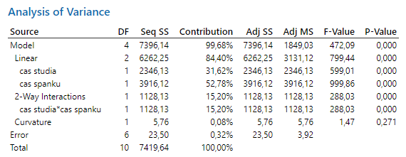
testovacia statistika

kde suma stvorcov odchylok cisteho zakrivenia SSCPQ je

 | nF= | 8
 | nC= | 3
 | yF priem= | 46.38
 | yC priem= | 48
 | SSCPQ= | 5.7613636364

realizacia testovacej statistiky F0= |  |  |  | 1.4709864603
 |  |  | F kv 1,6(0,95)= | 5.9873776073 | t.j. W=(5,99;nekonecno) |  |  | Na hladine vyznamnosti 0,05 nezamietame hypotezu, ze do regresneho modelu nie je potrebne zaradovat kvadraticke cleny
 |  |  | p= | 0.27077051476 | >0,05 |  |  | Nie je potrebny uplny kvadraticky model - postacuje regresny model linearneho typu (neuplny kvadraticky model).

predikcia
x1 ∈ <1;51>
s1= | 26
lambda1= | 25
x2∈ <0;12>
s2= | 6
lambda2= | 6

 | Coefficients | Standard Error | t Stat | P-value | Lower 95% | Upper 95% | Lower 99,0% | Upper 99,0%
Intercept | 46.375 | 0.69597054535 | 66.633567052 | 3.038975451E-07 | 44.442675986 | 48.307324014 | 43.170685582 | 49.579314418
t1 | 17.125 | 0.69597054535 | 24.605926378 | 1.618920037E-05 | 15.192675986 | 19.057324014 | 13.920685582 | 20.329314418
t2 | 22.125 | 0.69597054535 | 31.790138459 | 5.8360916069E-06 | 20.192675986 | 24.057324014 | 18.920685582 | 25.329314418
t1*t2 | 11.875 | 0.69597054535 | 17.062503693 | 6.9199036163E-05 | 9.942675986 | 13.807324014 | 8.6706855815 | 15.079314418
fLt(t1,t2)= | 46.375 | + | 17.125 | *t1+ | 22.125 | *t2+ | 11.875 | *t1*t2

zadane hodnoty |  | kodovane hodnoty
x1=15 |  | t1= | -0.44
x2=6 |  | t2= | 0 |  |  |  | predikovana hodnota bodov na skuske: | 38.84
 |  |  |  |  |  |  |  | 38.84
regresny model v povodnych nekodovanych premennych:
fL(x1,x2)= | 18.79 | + | 0.21 | *x1+ | 1.6291666667 | *x2+ | 0.079166666667 | *x1*x2
 | 18.79 |  | 0.21 |  | 1.6291666667 |  | 0.079166666667
zadane hodnoty
x1= | 15 |  |  |  |  |  | predikovana hodnota bodov na skuske: | 38.84
x2= | 6

Kedy ziska student maximalny pocet bodov na skuske?
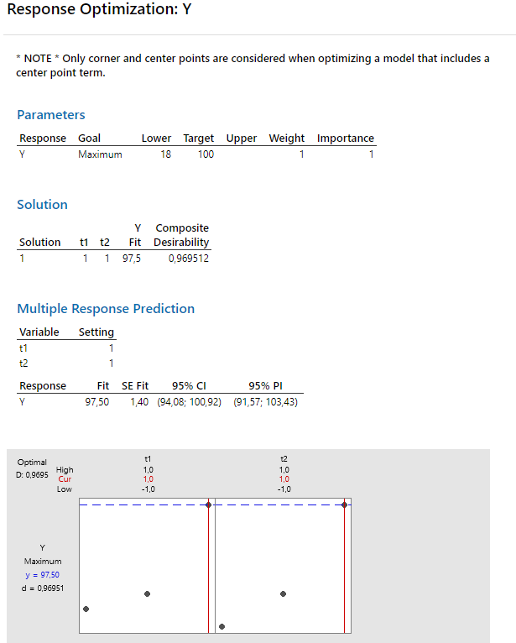

 |  |  |  |  |  |  |  |  | Coefficients
 |  |  |  |  |  |  |  |  | 46.375 | 1
 |  |  |  |  |  |  |  |  | 17.125 | 1
 |  |  |  |  |  |  |  |  | 22.125 | 1
 |  |  |  |  |  |  |  |  | 11.875 | 1
 |  |  |  |  |  |  |  |  |  | 97.5

efekty
 | t1 | t2 | t1*t2 | Y
I | -1 | -1 | 1 | 18
 | -1 | -1 | 1 | 20
II | -1 | 1 | -1 | 40
 | -1 | 1 | -1 | 39
III | 1 | -1 | -1 | 29
 | 1 | -1 | -1 | 30
IV | 1 | 1 | 1 | 100
 | 1 | 1 | 1 | 95

 | Grafy hlavných efektov
 |  | x1 - čas štúdia |  |  |  | x2 - čas spánku |  |  |  | x1*x2 - interakcia času štúdia a času spánku
 |  | -1 | 1 |  |  | -1 | 1 |  |  | -1 | 1
 |  | 29.25 | 63.5 |  |  | 24.25 | 68.5 |  |  | 34.5 | 58.25
 | ef(x1)= | 34.25 |  |  | ef(x2)= | 44.25 |  |  | ef(x1*x2)= | 23.75
Main effect of čas štúdia
Main effect of čas spánku

 | Graf interakcie sledovaných faktorov
 |  |  | x2 | x2
 |  |  | -1 | 1
 | x1 | -1 | 19 | 39.5
 |  | 1 | 29.5 | 97.5

Interaction plot
Interaction plot

 | interakcia medzi casom studia a casom spanku je pritomna - usecky nie su rovnobezne |  |  |  |  |  |  | interakcia medzi casom studia a casom spanku je pritomna - usecky nie su rovnobezne
 | cervenou je zobrazeny efekt faktora x2 - casu spánku pri tom, ked cas studia bude na hornej urovni |  |  |  |  |  |  | cervenou je zobrazeny efekt faktora x1 - casu studia pri tom, ked cas spanku bude na hornej urovni
 | modrou je zobrazeny efekt faktora x2 - casu spánku pri tom, ked cas studia bude na dolnej urovni |  |  |  |  |  |  | modrou je zobrazeny efekt faktora x1 - casu studia pri tom, ked cas spanku bude na dolnej urovni
 | pri maximalizacii odozvy volime pri oboch urovniach casu studia cas spanku na hornej urovni |  |  |  |  |  |  | pri maximalizacii odozvy volime pri oboch urovniach casu spanku cas studia na hornej urovni
 |  |  |  |  |  |  |  | pri maximalizacii odozvy volime pri oboch urovniach casu ucenia cas studia na hornej urovni
 |  |  |  |  |  |  |  | pri maximalizacii odozvy pri dolnej urovni casu ucenia nie je vplyv casu spanku na odozvu na tolko vyrazny ako pri zvolenom case studia na hornej urovni

optimalizacia
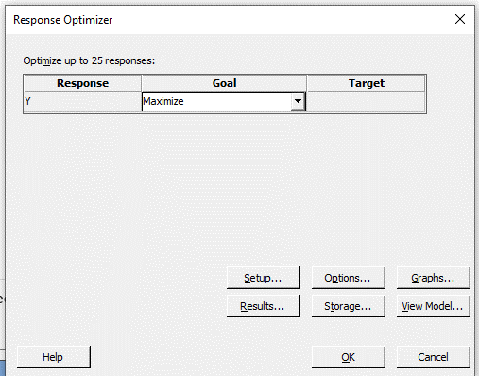
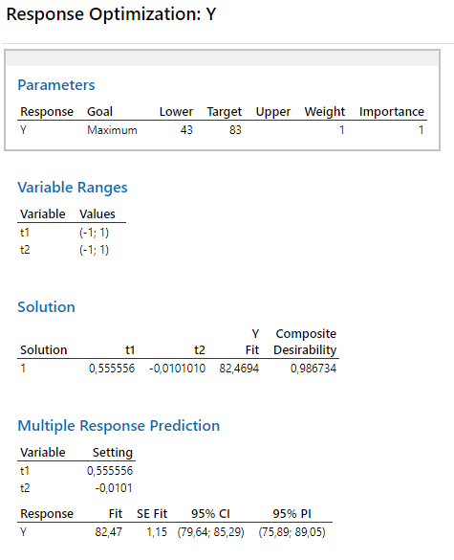
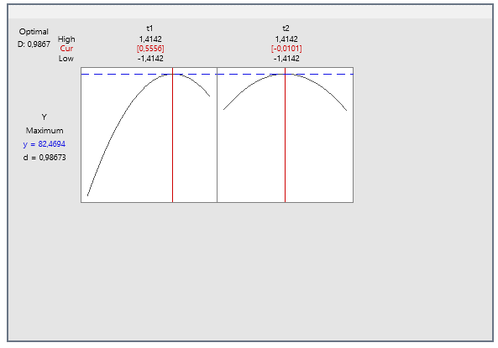
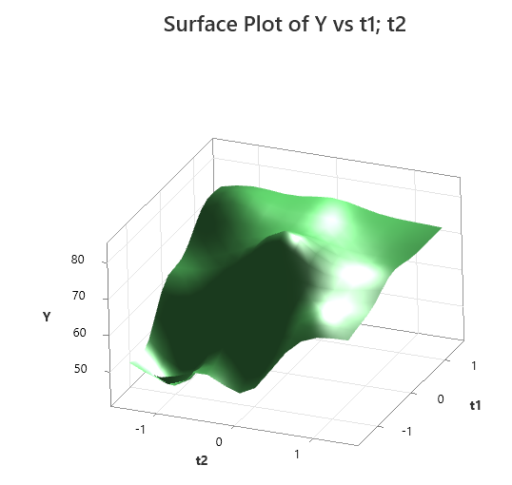
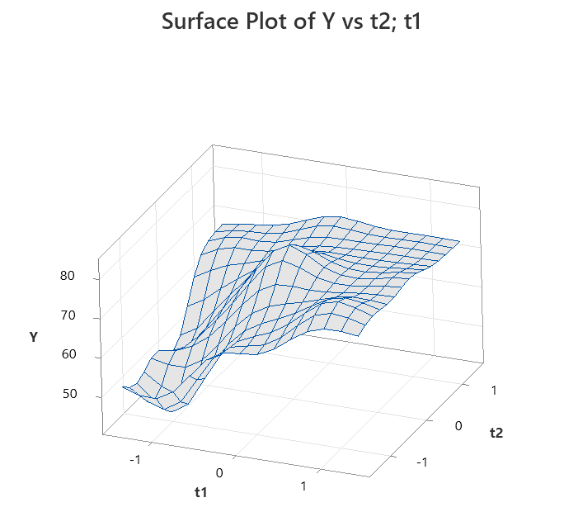
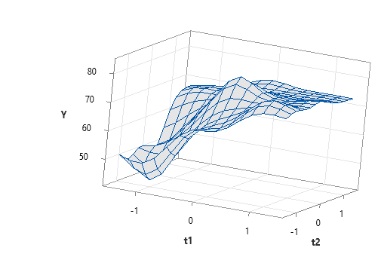
t1 | t2 | Y |  | t1 | t2 | t1*t2 | t1^2 | t2^2 | Y
-1 | -1 | 43 |  | -1 | -1 | 1 | 1 | 1 | 43
1 | -1 | 78 |  | 1 | -1 | -1 | 1 | 1 | 78
-1 | 1 | 69 |  | -1 | 1 | -1 | 1 | 1 | 69
1 | 1 | 73 |  | 1 | 1 | 1 | 1 | 1 | 73 |  |  |  |  | Riešenie v Minitabe:
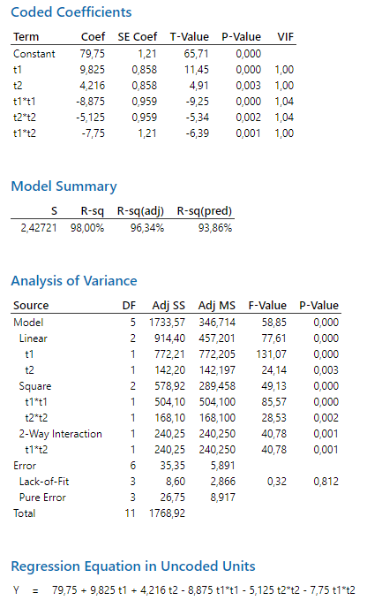
-1.4142135624 | 0 | 48 |  | -1.4142135624 | 0 | 0 | 2 | 0 | 48
1.4142135624 | 0 | 76 |  | 1.4142135624 | 0 | 0 | 2 | 0 | 76
0 | -1.4142135624 | 65 |  | 0 | -1.4142135624 | 0 | 0 | 2 | 65
0 | 1.4142135624 | 74 |  | 0 | 1.4142135624 | 0 | 0 | 2 | 74
0 | 0 | 76 |  | 0 | 0 | 0 | 0 | 0 | 76
0 | 0 | 79 |  | 0 | 0 | 0 | 0 | 0 | 79
0 | 0 | 83 |  | 0 | 0 | 0 | 0 | 0 | 83
0 | 0 | 81 |  | 0 | 0 | 0 | 0 | 0 | 81

 |  |  |  | SUMMARY OUTPUT

 |  |  |  | Regression Statistics
 |  |  |  | Multiple R | 0.98995812421
 |  |  |  | R Square | 0.98001708768
 |  |  |  | Adjusted R Square | 0.96336466075
 |  |  |  | Standard Error | 2.4272105612
 |  |  |  | Observations | 12

 |  |  |  | ANOVA
 |  |  |  |  | df | SS | MS | F | Significance F
 |  |  |  | Regression | 5 | 1733.56856 | 346.713712 | 58.851306878 | 5.1193049238E-05
 |  |  |  | Residual | 6 | 35.34810665 | 5.8913511083
 |  |  |  | Total | 11 | 1768.9166667

 |  |  |  |  | Coefficients | Standard Error | t Stat | P-value | Lower 95% | Upper 95% | Lower 95,0% | Upper 95,0%
 |  |  |  | Intercept | 79.75 | 1.2136052806 | 65.713293503 | 8.3522104267E-10 | 76.780414856 | 82.719585144 | 76.780414856 | 82.719585144
 |  |  |  | t1 | 9.8247474683 | 0.85814852359 | 11.448772792 | 2.6649894936E-05 | 7.7249336759 | 11.924561261 | 7.7249336759 | 11.924561261
 |  |  |  | t2 | 4.2159902577 | 0.85814852359 | 4.9128911159 | 0.0026758846248 | 2.1161764653 | 6.3158040501 | 2.1161764653 | 6.3158040501
 |  |  |  | t1*t2 | -7.75 | 1.2136052806 | -6.3859313435 | 0.00069375018881 | -10.719585144 | -4.7804148563 | -10.719585144 | -4.7804148563
 |  |  |  | t1^2 | -8.875 | 0.95943921677 | -9.2501951607 | 9.0171858348E-05 | -11.22266319 | -6.52733681 | -11.22266319 | -6.52733681
 |  |  |  | t2^2 | -5.125 | 0.95943921677 | -5.3416619942 | 0.0017585012831 | -7.47266319 | -2.77733681 | -7.47266319 | -2.77733681
 |  |  |  | fLt(t1,t2)= | 79.75 | + | 9.8247474683 | *t1+ | 4.2159902577 | *t2 | -7.75 | *t1*t2 | -8.875 | *t1^2 | -5.125 | *t2^2

 |  |  | 1. | Optimalizacia - hladame maximalnu hodnotu odozvy - riesenie cez Solver
 |  |  |  | Intercept | 79.75 | 1
 |  |  |  | t1 | 9.8247474683 | 0.55819270937
 |  |  |  | t2 | 4.2159902577 | -0.010732034629
 |  |  |  | t1*t2 | -7.75 | -0.0059905434867
 |  |  |  | t1^2 | -8.875 | 0.31157910079
 |  |  |  | t2^2 | -5.125 | 0.00011517656728
 |  |  |  | y modelovane= |  | 82.469428167 | - je optimalna hodnota odozvy (najväcsia mozna modelovana hodnoty y)

 |  |  | 2. | Vypocet optimalnych hodnot cez kanonicku analyzu.

 |  |  |  | Stacionárny bod:

 |  |  |  | b= | 9.8247474683
 |  |  |  |  | 4.2159902577

 |  |  |  | B= | -8.875 | -3.875 |  | B^(-1)= | -0.16820512821 | 0.12717948718
 |  |  |  |  | -3.875 | -5.125 |  |  | 0.12717948718 | -0.29128205128

 |  |  |  | B^(-1)*b= | -1.1163854286
 |  |  |  |  | 0.021464054248

 |  |  |  | xt= -0,5*B^(-1)*b= | 0.55819271428
 |  |  |  |  | -0.010732027124

 |  |  |  | Typ extremu urcime podla korena charakteristickej rovnice matice B
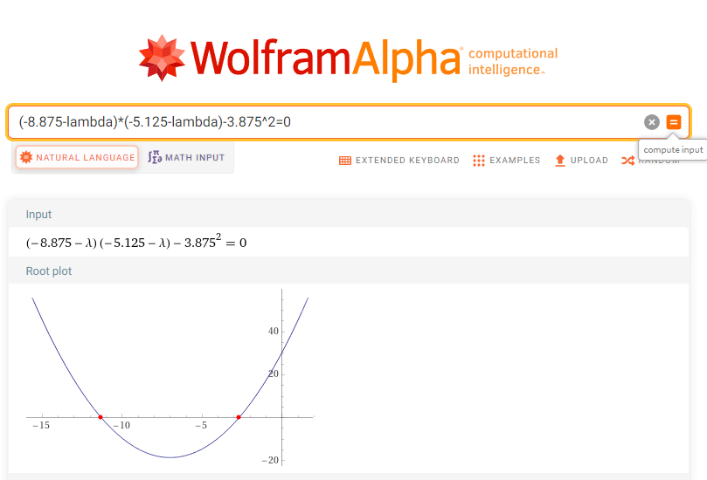

 |  |  |  | det | -8,875-lambda | -3.875 | =0
 |  |  |  |  | -3.875 | -5,125-lambda

 |  |  |  | lambda=

